MAP
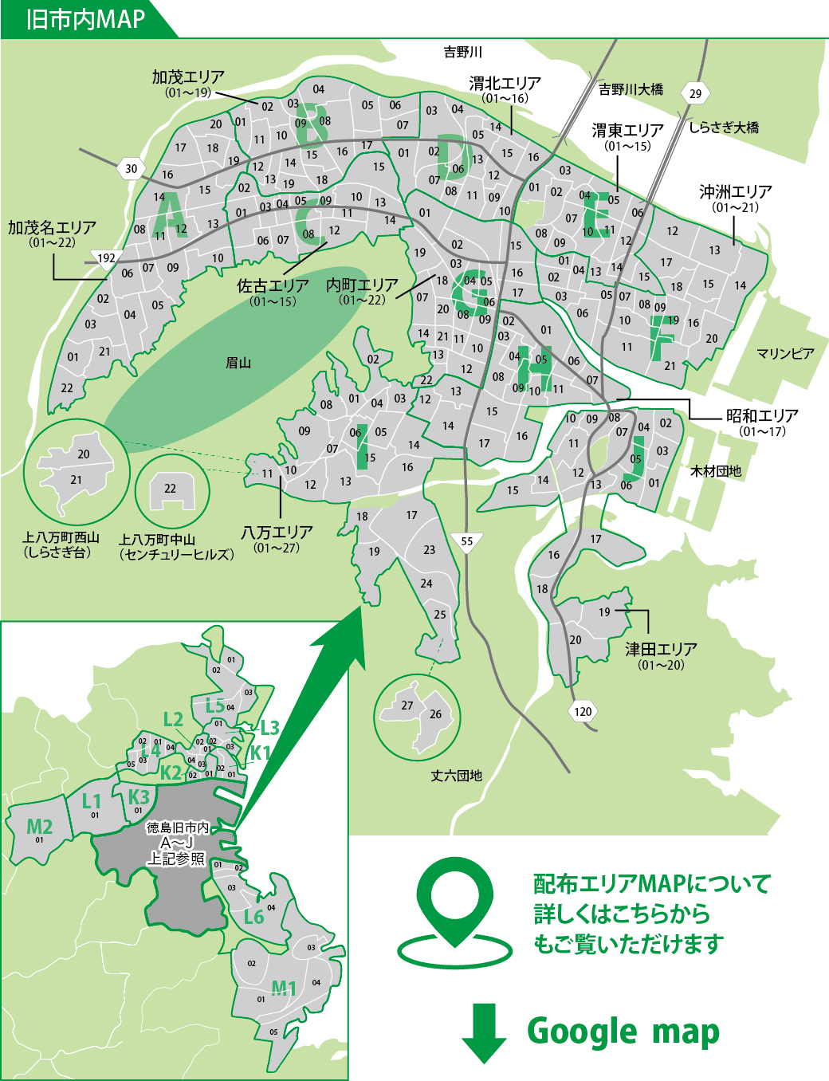

旧市内MAP | 郊外MAP

